Sheet1
16.21 | Kalkulator |  |  |  |  |  | Langkah-langkah hipotesis
 | A | B | C |  | Data berikut adalah lama pengoperasian kalkulator sampai baterai diisi kembali |  | 1) Tetatpkan H0 dan H1
 | 4.9 | 5.5 | 6.4 |  | untuk tiga jenis kalkulator.
 | 6.1 | 5.4 | 6.8
 | 4.3 | 6.2 | 5.6
 | 4.6 | 5.8 | 6.5 |  |  |  | 2) Tetapkan α=0.01
 | 5.2 | 5.5 | 6.3 |  |  |  | 3)stat.uji
 |  | 5.2 | 6.6
 |  | 4.8

a) gabungkan semua data sampel dari k kelompok

Kalkulator | waktu | Ranking |  |  |  |  | 4) Wilayah Kritis:
4.3 | 1 | 1 |  |  |  |  | H0 ditolak bila
4.6 | 1 | 2
0.01
4.9 | 1 | 4 |  |  |  |  |  |  | dengan derajat bebas v=k-1=2
5.2 | 1 | 5.5
6.1 | 1 | 12 | 24.5 | r1 | 120.05
4.8 | 2 | 3 |  |  |  |  | 6) Perhitungan
5.2 | 2 | 5.5
5.4 | 2 | 7
5.5 | 2 | 8.5
5.5 | 2 | 8.5 |  |  |  |  | h = | 10.581954887
5.8 | 2 | 11
6.2 | 2 | 13 | 56.5 | r2 | 456.03571429 |  | 7) Kesimpulan
5.6 | 3 | 10 |  |  |  |  | karena 10.58 > 9.21, maka H0 ditolak, sehingga ada perbedaan rata-rata lama operasi kalkulator sebelum baterai terisi kembali
6.3 | 3 | 14
6.4 | 3 | 15 |  |  |  |  | Perhitungan R
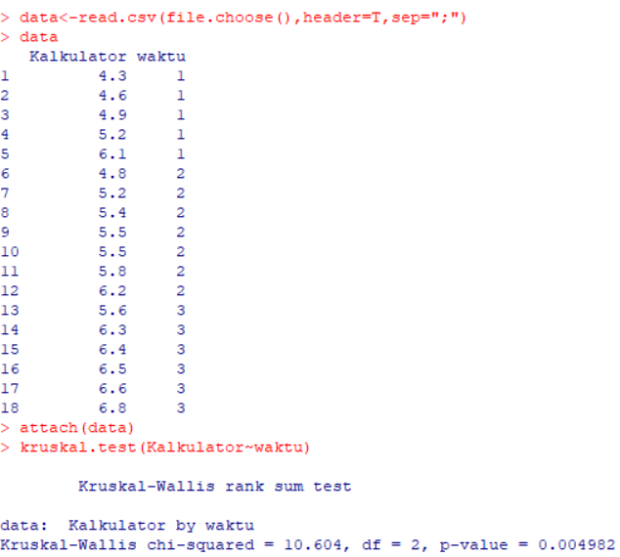
6.5 | 3 | 16
6.6 | 3 | 17 |  |  |  | jumlah
6.8 | 3 | 18 | 90 | r3 | 1350 | 1926.0857143

